Texto
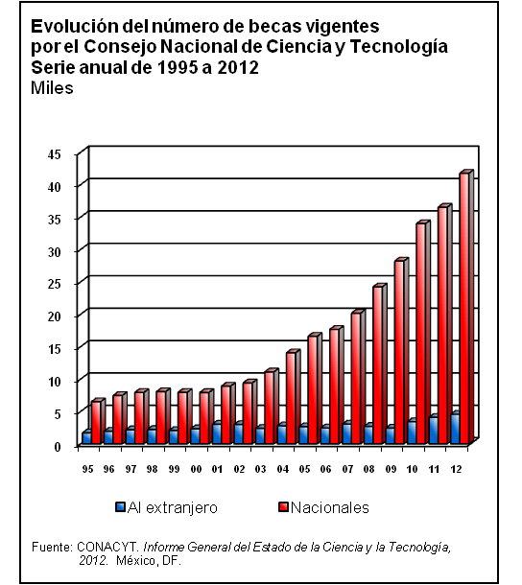
5. Ciencia y tecnología
Las categorías seleccionadas para cubrir este tema son, de manera general, las siguientes: gasto federal en ciencia y tecnología por sector de asignación, objetivo socioeconómico y sector administrativo; presupuesto administrado; formación de recursos humanos; número y costo de las becas; patentes solicitadas y concedidas; y actividades de difusión y divulgación.
La principal fuente de información es el CONACYT y, complementariamente, el Informe de Gobierno de la Presidencia de la República. La cobertura temporal predominante de la información abarca la serie continua de 1995 a 2012 o 2013.

